상품제안서
카임 무봉제 컬러인쇄 팔토시 인쇄토시 | 상품코드: F25352

 |  |  |  |  |  |  | 02-412-0044 | www.easy1.co.kr
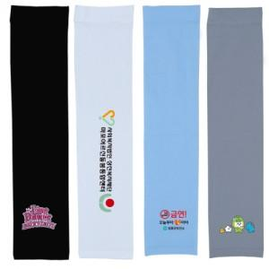

【상세/제작정보】 | ※ 기본인쇄크기는 가로 5~6cm 세로 3~4cm입니다.

【인쇄/포장옵션】 | 풀칼라 / OPP(비닐)

【공급단가】 | 수량 | 500~ | 1,000~ | 3,000~ | 5,000~ | 10,000~
*VAT별도 | 단가 | 1,570원 | 1,520원 | 1,470원 | 1,410원 | 1,360원

【상품 URL】 | https://dev.easy1.co.kr:443/src/goods_detail.php?gdno=25352

